Tabelle1
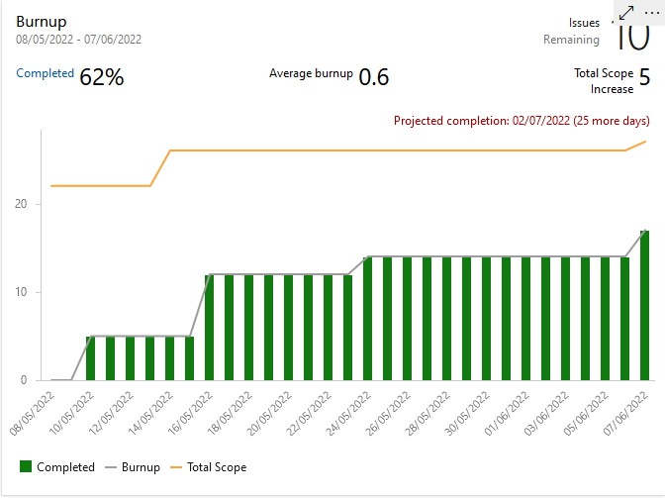
Sprint Review Protocol

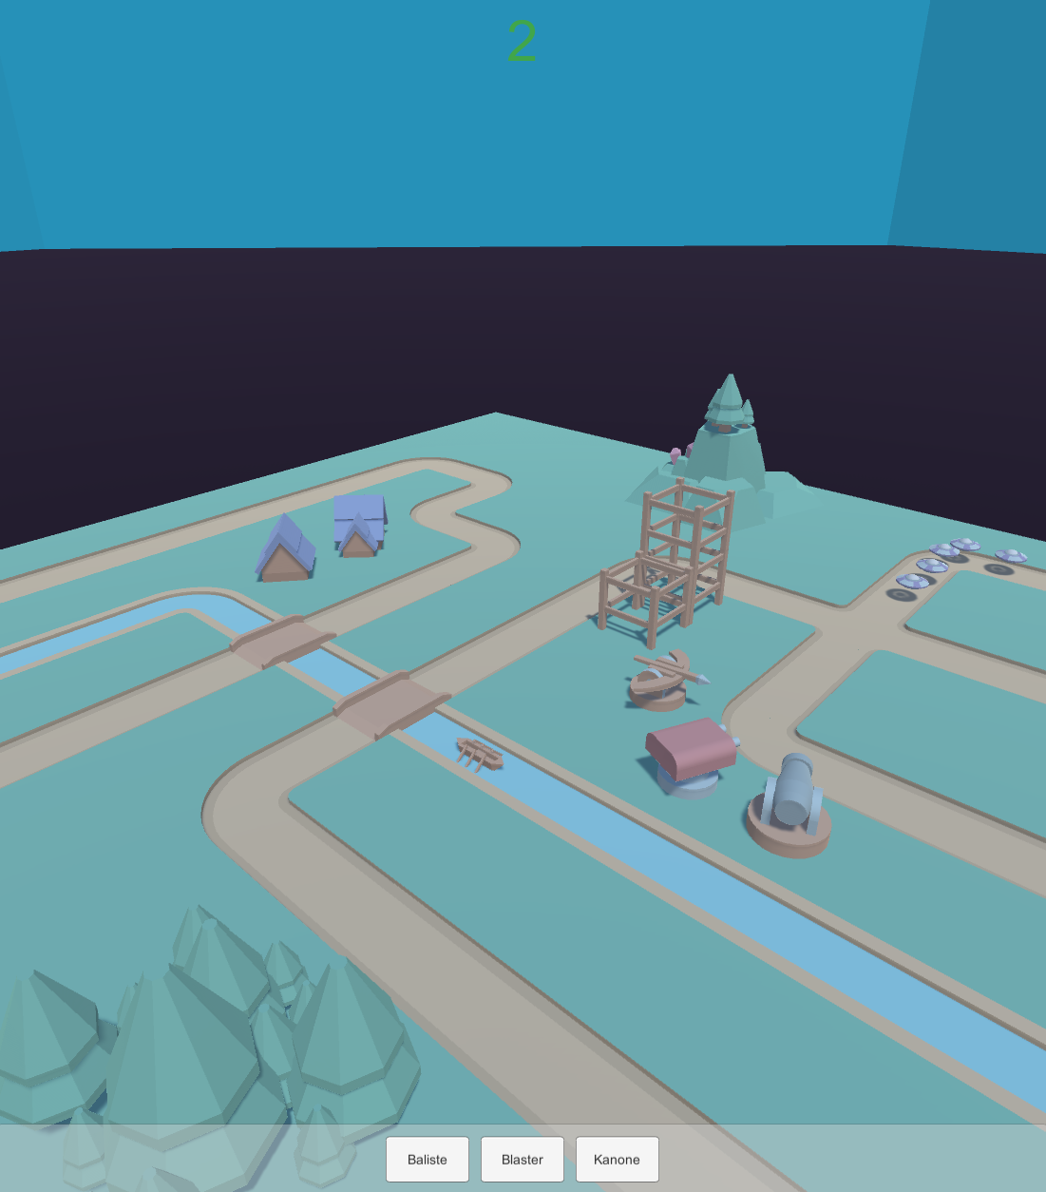
Sprint No: |  | 5
Date & Time |  | 6/7/22
Group Number |  | 2
Participant 1 |  | Schneider Brian
Participant 2 |  | Rutschka Simon
Participant 3 |  | Berg Alexander
Participant 4 |  | Hämmerle Josua
Participant 5 |  | Wunsch Lukas
Mentor |  | Parg Manuel-Christopher

List the Ids of the Requirements which are subject to the review
Req ID | short description [opt] | Estimate [h] | Real Efort [h] | Delta [h] | Passed | failed | remarks
1 | Tower Platzieren | 10 | 8 | -2 | 1 |  | Noch ohne Shop
2 | Level Layout erstellen | 4 | 4 | 0 | 1 |  | Noch weitere möglich/erwünscht
3 | Shop/Geldsystem | 8 | 0 | -8 |  | 1 | In den nächsten Sprint verschoben
4 | Azure aufräumen | 2 | 2 | 0 | 1 |  | To do/Done updaten
5 | Restliche Funktionalität Planen | 2 | 2 | 0 | 1 |  | Backlog Items erstellen
6 | Bonus Design / Kleinigkeiten | 4 | 4 | 0 |  |  | Rückwand/Collider/Animationen
7 |  |  |  | 0
8 |  |  |  | 0
9 |  |  |  | 0
10 |  |  |  | 0
 |  | 30 | 20 | -10 | 4 | 1

 | Anmerkung zum Burnup-Chart: Backlogitems nicht zeitgerecht in Azure auf Done gesetzt

